2. Pirot VC
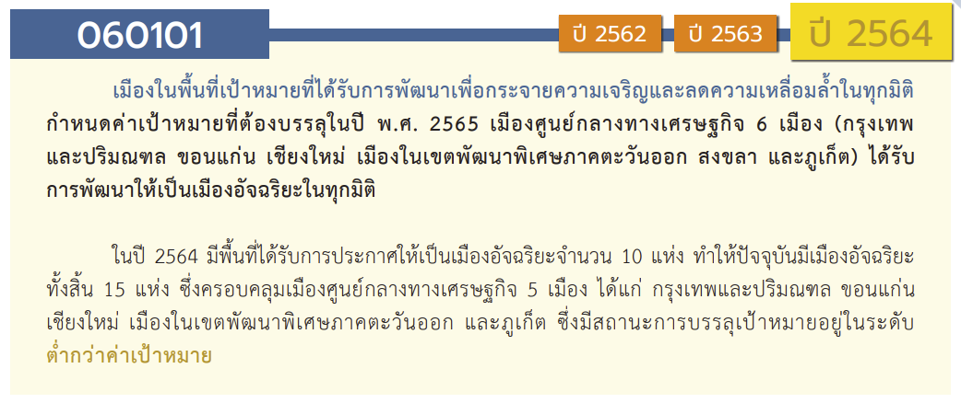
องค์ประกอบ/ปัจจัย | ปีงบประมาณ
 | 2560 | 2561 | 2562 | 2563 | 2564 | 2565 | 2566 | (blank) | รวมจำนวนโครงการ
060101V01 | 1 | 6 | 8 | 23 | 42 | 15 |  |  | 95
060101F0101 | 1 | 4 | 4 | 14 | 19 | 1 |  |  | 43
060101F0102 |  | 2 | 4 | 8 | 22 | 11 |  |  | 47
060101F0103 |  |  |  | 1 | 1 | 3 |  |  | 5
060101V02 |  | 20 | 62 | 62 | 134 | 16 |  |  | 294
060101F0201 |  | 7 | 53 | 58 | 132 | 6 |  |  | 256
060101F0202 |  | 3 | 4 | 2 | 2 | 3 |  |  | 14
060101F0203 |  | 10 | 5 | 1 |  | 6 |  |  | 22
060101F0204 |  |  |  | 1 |  | 1 |  |  | 2
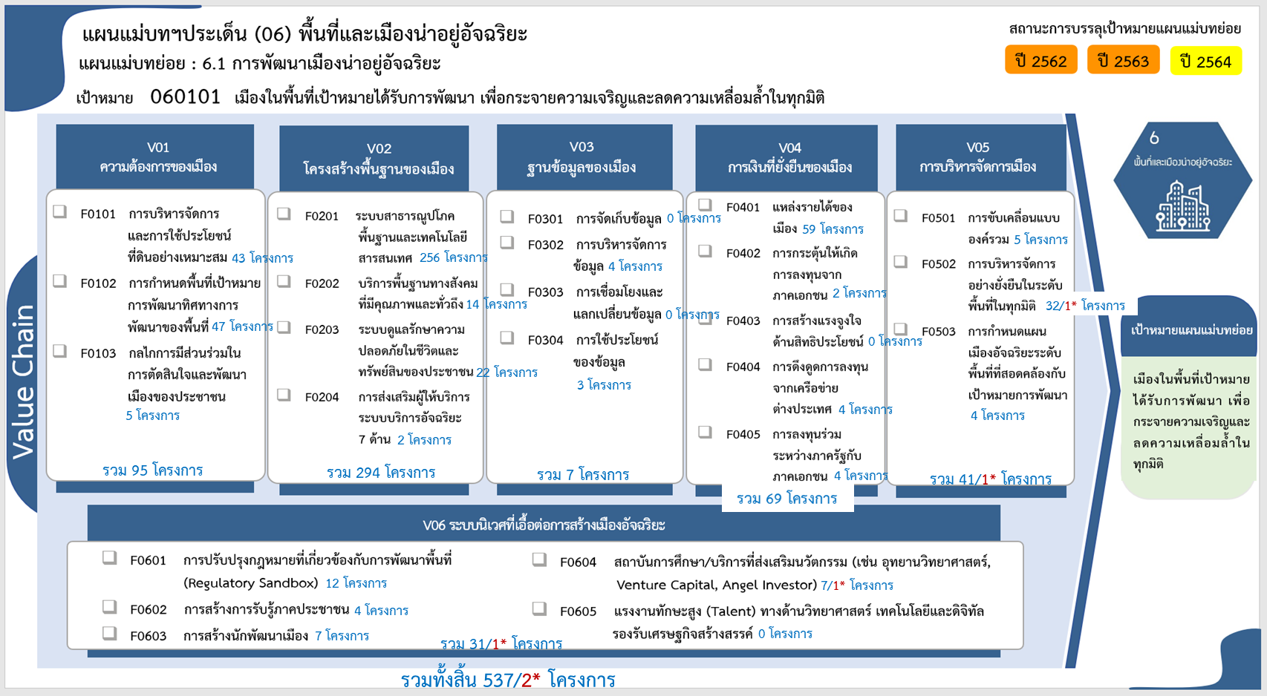
060101V03 |  | 1 | 2 | 4 |  |  |  |  | 7
060101F0301
060101F0302 |  |  | 1 | 3 |  |  |  |  | 4
060101F0303
060101F0304 |  | 1 | 1 | 1 |  |  |  |  | 3
060101V04 | 1 | 11 | 17 | 34 | 5 | 1 |  |  | 69
060101F0401 | 1 | 10 | 14 | 32 | 1 | 1 |  |  | 59
060101F0402 |  | 1 |  | 1 |  |  |  |  | 2
060101F0403
060101F0404 |  |  |  |  | 4 |  |  |  | 4
060101F0405 |  |  | 3 | 1 |  |  |  |  | 4
060101V05 |  | 4 | 8 | 10 | 11 | 7 | 1 |  | 41
060101F0501 |  | 1 | 1 | 2 | 1 |  |  |  | 5
060101F0502 |  | 3 | 7 | 8 | 7 | 6 | 1 |  | 32
060101F0503 |  |  |  |  | 3 | 1 |  |  | 4
060101V06 |  | 4 | 1 | 7 | 9 | 9 | 1 |  | 31
060101F0601 |  | 3 |  | 3 | 3 | 3 |  |  | 12
060101F0602 |  |  |  |  | 3 | 1 |  |  | 4
060101F0603 |  | 1 | 1 | 4 | 1 |  |  |  | 7
060101F0604 |  |  |  |  | 2 | 5 | 1 |  | 8
060101F0605
รวมจำนวนโครงการ | 2 | 46 | 98 | 140 | 201 | 48 | 2 |  | 537

 |  |  |  |  |  |  |  |  |  | หมายเหตุ: n* หมายถึง โครงการเพื่อขับเคลื่อนการบรรลุเป้าหมายตามยุทธศาสตร์ชาติ ประจำปีงบประมาณ พ.ศ. 2566

4.รวม
โครงการภายใต้เป้าหมายแผนแม่บทย่อย: 060101 เมืองในพื้นที่เป้าหมายได้รับการพัฒนา เพื่อกระจายความเจริญและลดความเหลื่อมล้ำในทุกมิติ
กรุณา Log in เข้าระบบ eMENSCR ก่อนดำเนินการ Click ที่ link โครงการนั้น ๆ
หมายเหตุ : หากไม่ Login จะไม่สามารถดูรายละเอียดโครงการได้
โครงการที่ปรากฎเป็นโครงการที่ผ่านการอนุมัติจากผู้บริหาร (M7) ของหน่วยงานเท่านั้น (ข้อมูล ณ เดือนมีนาคม 2565)

ชื่อโครงการ / การดำเนินงาน | ปีงบประมาณ | วันที่เริ่มต้นโครงการ | วันที่สิ้นสุดโครงการ | หน่วยงานระดับกองหรือเทียบเท่า | หน่วยงานระดับกรมหรือเทียบเท่า | หน่วยงานระดับกระทรวงหรือเทียบเท่า | ประเภทโครงการ | องค์ประกอบ | ปัจจัย | ไฮไลท์สีเหลืองโครงการที่ไม่มี vc ใน e-MENSCR
โครงการจัดรูปที่ดินเพื่อพัฒนาพื้นที่บริเวณเคหะชุมชน เพชรบูรณ์ จ.เพชรบูรณ์ (และดำเนินโครงการพัฒนาที่อยู่อาศัยในที่ดินของ กคช. ภายหลังการจัดรูปที่ดิน "โครงการเคหะชุมชนและบริการชุมชนหารายได้ จ.เพชรบูรณ์") | 2560 | ตุลาคม 2559 | กันยายน 2563 | ฝ่ายนโยบายและแผน | การเคหะแห่งชาติ | กระทรวงการพัฒนาสังคมและความมั่นคงของมนุษย์ |  | 060101V04 | 060101F0401
โครงการฟื้นฟูเมืองชุมชนดินแดง ระยะที่ 2-4 | 2560 | ตุลาคม 2559 | กันยายน 2562 | ฝ่ายนโยบายและแผน | การเคหะแห่งชาติ | กระทรวงการพัฒนาสังคมและความมั่นคงของมนุษย์ |  | 060101V01 | 060101F0101
โครงการส่งเสริมสมรรถนะให้แก่องค์กรปกครองส่วนท้องถิ่น ภายใต้โครงการจัดทำแผนพัฒนาที่อยู่อาศัยและแผนป้องกัน/แก้ไขปัญหาชุมชนแออัด | 2561 | ตุลาคม 2560 | กันยายน 2562 | ฝ่ายนโยบายและแผน | การเคหะแห่งชาติ | กระทรวงการพัฒนาสังคมและความมั่นคงของมนุษย์ |  | 060101V01 | 060101F0102
โครงการติดตาม/ประเมินผลสัมฤทธิ์การดำเนินงานและเสริมสมรรถนะให้แก่องค์กรปกครองส่วนท้องถิ่น โครงการจัดทำแผนพัฒนาที่อยู่อาศัยภายใต้โครงการจัดทำแผนพัฒนาที่อยู่อาศัยและแผนป้องกัน/แก้ไขปัญหาชุมชนแออัด | 2561 | ตุลาคม 2560 | กันยายน 2562 | ฝ่ายนโยบายและแผน | การเคหะแห่งชาติ | กระทรวงการพัฒนาสังคมและความมั่นคงของมนุษย์ |  | 060101V01 | 060101F0101
โครงการพัฒนาชุมชนเข้มแข็งพึ่งพาตนเองอย่างยั่งยืน | 2561 | ตุลาคม 2560 | กันยายน 2562 | ฝ่ายนโยบายและแผน | การเคหะแห่งชาติ | กระทรวงการพัฒนาสังคมและความมั่นคงของมนุษย์ |  | 060101V01 | 060101F0101
โครงการจัดตั้งสถาบันพัฒนาผู้นำชุมชน | 2561 | ตุลาคม 2560 | กันยายน 2562 | ฝ่ายนโยบายและแผน | การเคหะแห่งชาติ | กระทรวงการพัฒนาสังคมและความมั่นคงของมนุษย์ |  | 060101V01 | 060101F0101
โครงการตลาดเคหะประชารัฐ | 2561 | ตุลาคม 2560 | กันยายน 2562 | ฝ่ายนโยบายและแผน | การเคหะแห่งชาติ | กระทรวงการพัฒนาสังคมและความมั่นคงของมนุษย์ |  | 060101V04 | 060101F0401
โครงการบ้านสวัสดิการข้าราชการ (เช่าซื้อ) | 2561 | ตุลาคม 2560 | กันยายน 2563 | ฝ่ายนโยบายและแผน | การเคหะแห่งชาติ | กระทรวงการพัฒนาสังคมและความมั่นคงของมนุษย์ |  | 060101V04 | 060101F0401
โครงการบ้านพักข้าราชการ (บ้านหลวง) | 2561 | ตุลาคม 2560 | กันยายน 2562 | ฝ่ายนโยบายและแผน | การเคหะแห่งชาติ | กระทรวงการพัฒนาสังคมและความมั่นคงของมนุษย์ |  | 060101V04 | 060101F0401
โครงการพัฒนาที่ดินเดิม (Land Bank) เพื่อลงทุนพัฒนาในเชิงพาณิชย์ (PPP) โครงการเคหะชุมชนเชียงใหม่ (หนองหอย) | 2561 | ตุลาคม 2560 | กันยายน 2563 | ฝ่ายนโยบายและแผน | การเคหะแห่งชาติ | กระทรวงการพัฒนาสังคมและความมั่นคงของมนุษย์ |  | 060101V04 | 060101F0401
โครงการฟื้นฟูเมืองชุมชนดินแดง ระยะที่ 3 - 4 รองรับผู้อยู่อาศัยใหม่ (PPP) | 2561 | ตุลาคม 2560 | กันยายน 2563 | ฝ่ายนโยบายและแผน | การเคหะแห่งชาติ | กระทรวงการพัฒนาสังคมและความมั่นคงของมนุษย์ |  | 060101V04 | 060101F0401
โครงการพัฒนาคุณภาพชีวิตด้านสังคม | 2561 | ตุลาคม 2560 | กันยายน 2562 | ฝ่ายนโยบายและแผน | การเคหะแห่งชาติ | กระทรวงการพัฒนาสังคมและความมั่นคงของมนุษย์ |  | 060101V02 | 060101F0202
โครงการพัฒนาคุณภาพชีวิตด้านเศรษฐกิจ | 2561 | ตุลาคม 2560 | กันยายน 2562 | ฝ่ายนโยบายและแผน | การเคหะแห่งชาติ | กระทรวงการพัฒนาสังคมและความมั่นคงของมนุษย์ |  | 060101V02 | 060101F0202
โครงการพัฒนาคุณภาพชีวิตด้านกายภาพและสิ่งแวดล้อม | 2561 | กันยายน 2561 | กันยายน 2562 | ฝ่ายนโยบายและแผน | การเคหะแห่งชาติ | กระทรวงการพัฒนาสังคมและความมั่นคงของมนุษย์ |  | 060101V05 | 060101F0502
โครงการปรับปรุงซ่อมแซมอาคารโครงการบ้านเอื้ออาทร | 2561 | ตุลาคม 2560 | กันยายน 2562 | ฝ่ายนโยบายและแผน | การเคหะแห่งชาติ | กระทรวงการพัฒนาสังคมและความมั่นคงของมนุษย์ |  | 060101V02 | 060101F0203
โครงการปรับปรุงซ่อมแซมและบำรุงรักษางานระบบภายในอาคารของชุมชนตามกฎกระทรวง | 2561 | ตุลาคม 2560 | กันยายน 2562 | ฝ่ายนโยบายและแผน | การเคหะแห่งชาติ | กระทรวงการพัฒนาสังคมและความมั่นคงของมนุษย์ |  | 060101V02 | 060101F0202
โครงการความร่วมมือ/ ประสานงานขอรับการสนับสนุนจากภาคีเครือข่ายการพัฒนาชุมชนด้านสังคม เศรษฐกิจ และสิ่งแวดลอ้ม | 2561 | ตุลาคม 2560 | กันยายน 2562 | ฝ่ายนโยบายและแผน | การเคหะแห่งชาติ | กระทรวงการพัฒนาสังคมและความมั่นคงของมนุษย์ |  | 060101V05 | 060101F0502
โครงการจัดทำฐานข้อมูลเป้าหมายตามช่วงวัยเพื่อบูรณาการแผนงานพัฒนาคุณภาพชีวิตร่วมกับ พม. | 2561 | ตุลาคม 2560 | กันยายน 2562 | ฝ่ายนโยบายและแผน | การเคหะแห่งชาติ | กระทรวงการพัฒนาสังคมและความมั่นคงของมนุษย์ |  | 060101V05 | 060101F0502
โครงการบริหารจัดการสาธารณูปโภค ชุมชนร่วมกับหน่วยงานท้องถิ่น (มอบโอน) | 2561 | ตุลาคม 2560 | กันยายน 2562 | ฝ่ายนโยบายและแผน | การเคหะแห่งชาติ | กระทรวงการพัฒนาสังคมและความมั่นคงของมนุษย์ |  | 060101V02 | 060101F0201
โครงการศึกษาสัดส่วนการจัดสรรคลื่นความถี่ในกิจการกระจายเสียง | 2561 | กรกฎาคม 2561 | ธันวาคม 2562 | สำนักยุทธศาสตร์และการงบประมาณ | สำนักงานคณะกรรมการกิจการกระจายเสียง กิจการโทรทัศน์และกิจการโทรคมนาคมแห่งชาติ (สำนักงาน กสทช.) | องค์กรอิสระ |  | 060101V02 | 060101F0201
แก้ไขกฎกระทรวงและมาตรฐานสำหรับบังคับใช้ตามกฎหมายว่าด้วยการควบคุมอาคารในเรื่องระบบสุขาภิบาล รวมทั้งระบบบำบัดน้ำเสีย | 2561 | ตุลาคม 2560 | กันยายน 2562 | สำนักควบคุมและตรวจสอบอาคาร | กรมโยธาธิการและผังเมือง | กระทรวงมหาดไทย |  | 060101V06 | 060101F0601
โครงการพัฒนาพื้นที่เพื่อระบบนิเวศสำหรับเศรษฐกิจดิจิทัล (Smart City) | 2561 | ตุลาคม 2560 | กันยายน 2561 | ฝ่ายอำนวยการสำนักงาน | สำนักงานส่งเสริมเศรษฐกิจดิจิทัล | กระทรวงดิจิทัลเพื่อเศรษฐกิจและสังคม |  | 060101V05 | 060101F0501
โครงการอาคารเช่าสำหรับผู้มีรายได้น้อย ระยะที่ 3 | 2561 | กรกฎาคม 2561 | มกราคม 2563 | ฝ่ายนโยบายและแผน | การเคหะแห่งชาติ | กระทรวงการพัฒนาสังคมและความมั่นคงของมนุษย์ |  | 060101V04 | 060101F0401
โครงการพัฒนาที่อยู่อาศัยชุดที่ 2 ระยะที่ 3 | 2561 | กรกฎาคม 2561 | มกราคม 2563 | ฝ่ายนโยบายและแผน | การเคหะแห่งชาติ | กระทรวงการพัฒนาสังคมและความมั่นคงของมนุษย์ |  | 060101V02 | 060101F0203
โครงการพัฒนาที่อยู่อาศัยสวัสดิการข้าราชการและโครงการเชิงพาณิชย์บนที่ดินแปลงว่าง อ.ลำลูกกา จ.ปทุมธานี | 2561 | กรกฎาคม 2561 | กันยายน 2564 | ฝ่ายนโยบายและแผน | การเคหะแห่งชาติ | กระทรวงการพัฒนาสังคมและความมั่นคงของมนุษย์ |  | 060101V02 | 060101F0203
โครงการพัฒนาที่อยู่อาศัยสวัสดิการข้าราชการและโครงการเชิงพาณิชย์บนที่ดินแปลงว่างอ.บางเสาธง จ.สมุทรปราการ | 2561 | มิถุนายน 2561 | กันยายน 2564 | ฝ่ายนโยบายและแผน | การเคหะแห่งชาติ | กระทรวงการพัฒนาสังคมและความมั่นคงของมนุษย์ |  | 060101V02 | 060101F0203
โครงการอาคารเช่าสำหรับผู้มีรายได้น้อย ปี 2559 ระยะที่ 1 | 2561 | เมษายน 2561 | กันยายน 2563 | ฝ่ายนโยบายและแผน | การเคหะแห่งชาติ | กระทรวงการพัฒนาสังคมและความมั่นคงของมนุษย์ |  | 060101V04 | 060101F0401
โครงการอาคารเช่าสำหรับผู้มีรายได้น้อย ระยะที่ 2 | 2561 | กรกฎาคม 2561 | กันยายน 2563 | ฝ่ายนโยบายและแผน | การเคหะแห่งชาติ | กระทรวงการพัฒนาสังคมและความมั่นคงของมนุษย์ |  | 060101V04 | 060101F0401
โครงการพัฒนาที่อยู่อาศัยชุดที่ 1 ปี 2557 | 2561 | ตุลาคม 2560 | กันยายน 2563 | ฝ่ายนโยบายและแผน | การเคหะแห่งชาติ | กระทรวงการพัฒนาสังคมและความมั่นคงของมนุษย์ |  | 060101V02 | 060101F0203
โครงการพัฒนาที่อยู่อาศัยตามแนวทางเส้นทางรถไฟฟ้า ใน กทม.และปริมณฑล ระยะที่ 2 | 2561 | ตุลาคม 2560 | กันยายน 2563 | ฝ่ายนโยบายและแผน | การเคหะแห่งชาติ | กระทรวงการพัฒนาสังคมและความมั่นคงของมนุษย์ |  | 060101V02 | 060101F0203
โครงการที่อยู่อาศัยสำหรับผู้สูงอายุ รายได้ปานกลาง | 2561 | ตุลาคม 2560 | กันยายน 2563 | ฝ่ายนโยบายและแผน | การเคหะแห่งชาติ | กระทรวงการพัฒนาสังคมและความมั่นคงของมนุษย์ |  | 060101V04 | 060101F0401
โครงการพัฒนาที่อยู่อาศัยชุดที่ 1 ปี 2558 | 2561 | ตุลาคม 2560 | กันยายน 2563 | ฝ่ายนโยบายและแผน | การเคหะแห่งชาติ | กระทรวงการพัฒนาสังคมและความมั่นคงของมนุษย์ |  | 060101V02 | 060101F0203
โครงการพัฒนาที่อยู่อาศัย ชุดที่ 2 ระยะที่ 1 | 2561 | ตุลาคม 2560 | กันยายน 2563 | ฝ่ายนโยบายและแผน | การเคหะแห่งชาติ | กระทรวงการพัฒนาสังคมและความมั่นคงของมนุษย์ |  | 060101V02 | 060101F0203
โครงการพัฒนาที่อยู่อาศัย ชุดที่ 2 ระยะที่ 2 | 2561 | ตุลาคม 2560 | กันยายน 2563 | ฝ่ายนโยบายและแผน | การเคหะแห่งชาติ | กระทรวงการพัฒนาสังคมและความมั่นคงของมนุษย์ |  | 060101V02 | 060101F0203
การผลักดันมาตรการทางการเงินการคลังเพื่อให้สิทธิลดค่าธรรมเนียมการโอนและจดจำนองอสังหาริมทรัพย์ ร้อยละ 0.01 เป็นมาตรการถาวร | 2561 | ตุลาคม 2560 | กันยายน 2562 | ฝ่ายนโยบายและแผน | การเคหะแห่งชาติ | กระทรวงการพัฒนาสังคมและความมั่นคงของมนุษย์ |  | 060101V04 | 060101F0402
โครงการอาคารเช่าสำหรับผู้มีรายได้น้อย ปี 2560 | 2561 | ตุลาคม 2560 | กันยายน 2563 | ฝ่ายนโยบายและแผน | การเคหะแห่งชาติ | กระทรวงการพัฒนาสังคมและความมั่นคงของมนุษย์ |  | 060101V04 | 060101F0401
โครงการพัฒนาที่อยู่อาศัยชุดที่ 1 ปี 2559 | 2561 | ตุลาคม 2560 | กันยายน 2563 | ฝ่ายนโยบายและแผน | การเคหะแห่งชาติ | กระทรวงการพัฒนาสังคมและความมั่นคงของมนุษย์ |  | 060101V02 | 060101F0203
...

